상품제안서
클래식 스퀘어체크 항공담요 | 상품코드: S37958

 |  |  |  |  |  |  | 02-713-8555 | www.synergygift.co.kr
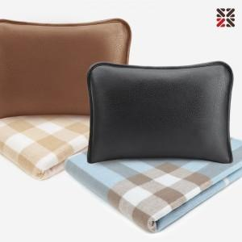

【상세/제작정보】 | <p><span style="font-size: 14pt;">※ 실크인쇄는 더스트백에만 가능합니다.</span></p><p><span style="font-size: 14pt;"></span><span style="font-size: 18.6667px;">※ 자수인쇄 별도문의(크기,난이도,글자수 등의 요소로 비용변동 있을 수 있습니다)</span></p><p><span style="font-size: 14pt;">&nbsp;</span></p>

【인쇄/포장옵션】 | 실크, 자수 / 포장불가능

【공급단가】 | 수량 | 50~ | 200~ | 500~ | 1,000~ | 2,000~
*VAT별도 | 단가 | 14,300원 | 14,080원 | 13,750원 | 13,200원 | 12,650원

【상품 URL】 | https://www.synergygift.co.kr:443/src/goods_detail.php?gdno=37958

